箱唛扫码
Factory name (工厂名称) | 丰盛源
PO. Number(订单号) | 82355-01
Style Code.(款号) | 6987-693
Product Code.(产品编号) | RECYCLE CARE LABEL RECYCLE COMPONENT LABEL BLANK CARE LABEL | Carton No.(箱号):
Inner Packages(包装方式） | 2000pcs/ bundle | 1\1
SIZE/qty (尺码/数量) | 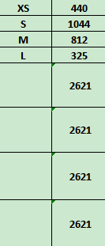
Carton Dimension（箱规） | 20*20*30 | Country of Origin：
Gross Weight（毛重） | 2.8kg | Made In China
Net Weight（净重） | 2.4kg
Remark（备注）

06987693802019
06987693802026
06987693802033
06987693802040

